Dados
 | Nº reuniões realizadas pela EMAEI
CD Pré/1º ciclo | 0
Reuniões ciclo | 29
Reuniões ind ED/PT | 6
CT 2º Ciclo | 7
CT 3º Ciclo | 1
Pais e EE Pré/1º Ciclo | 88
Pais e EE 2º Ciclo | 21
Pais e EE 3º Ciclo | 21
Pais e EE Sec. | 15
Parceiros | 28
 | 216

 | Nº sinalizações à EMAEI
Pré | 24
1º Ciclo | 90
2º Ciclo | 38
3º Ciclo | 48
Secundário | 27
 | 227

 | Encaminhamentos
Unidade Saúde + | 19
ELTI | 31
CPCJ | 3
 | 53
 | Tutorias/Apoio Mª José
5º ano | 11
6º ano | 27
7º ano | 27
10º ano | 1
 | 66
 | Mentorias
2º ciclo | 14
SAF | 1
 | 15

 | Medidas de Suporte à Aprendizagem e à inclusão | Medias de suporte à aprendizagem e à inclusão
Seletivas | 149 |  | Seletivas | Adicionais
Adicionais | 41 | Pré | 17 | 5
Nota: 20 dos adicionais têm cumulativamente seletivas, assim temos 170 alunos com NEE |  | 1º Ciclo | 49 | 6
 |  | 2º Ciclo | 19 | 6
 |  | 3º Ciclo | 49 | 10
 |  | Sec. | 15 | 14
 |  |  | 149 | 41

1. Este ano letivo foi criado um site onde podem ser consultados os processos da EMAEI;
2. Foi disponibilizado aos elementos da EMAEI;
3. Começou a poder ser consultado pelos DT / PT, salvaguardando informações confidenciais;
Melhoria:
1. Apresentação do site e informações sobre a sua utilização na reunião de apresentação da EMAEI no início do ano letivo.
2. Alargar a apresentação da EMAEI, tal como seu funcionamento e procedimentos, ao 2º, 3º ciclo e secundário.

Nº de reuniões EMAEI
 | Nº reuniões realizadas pela EMAEI
CD Pré/1º ciclo | 0
Reuniões ciclo | 29
Reuniões ind ED/PT | 6
CT 2º Ciclo | 7
CT 3º Ciclo | 1
Pais e EE Pré/1º Ciclo | 88
Pais e EE 2º Ciclo | 21
Pais e EE 3º Ciclo | 21
Pais e EE Sec. | 15
Parceiros | 28

Pré |  | 1º ciclo | 2º ciclo

3º ciclo | Secundário

Nº de sinalizações
Pré | 24
1º Ciclo | 90
2º Ciclo | 38
3º Ciclo | 48
Secundário | 27

Encaminhamentos
 | Encaminhamentos
Unidade Saúde + | 19
ELTI | 31
CPCJ | 3

Tutorias
 | Tutorias/Apoio Mª José
5º ano | 11
6º ano | 27
7º ano | 27
10º ano | 1

 | Mentorias
2º ciclo | 14
SAF | 1
 | 15

Medidas de suporte
 |  |  | Pré
 | Medidas de Suporte à Aprendizagem e à inclusão
Seletivas | 149
Adicionais | 41
 | Pré
Seletivas | 17
Adicionais | 5
 | Medias de suporte à aprendizagem e à inclusão
Seletivas | 149
Adicionais | 41

 | 2º Ciclo
Seletivas | 19
Adicionais | 6
 | Seletivas
Pré | 17
1º Ciclo | 49
2º Ciclo | 19
3º Ciclo | 49
Sec. | 15
 | Adicionais
Pré | 5
1º Ciclo | 6
2º Ciclo | 6
3º Ciclo | 10
Sec. | 14
 | 1º ciclo |  | 2º ciclo
 | 1º Ciclo
Seletivas | 49
Adicionais | 6

 | Sec.
Seletivas | 15
Adicionais | 14
 | 3º ciclo |  | secundário
 | 3º Ciclo
Seletivas | 49
Adicionais | 10

Contagem de conjuntos de medidas seletivas atribuídas |  | Contagem de conjuntos de medidas adicionais atribuídas

Inquéritos de Satisfação
Inquérito de satisfação EMAEI (pais/EE)

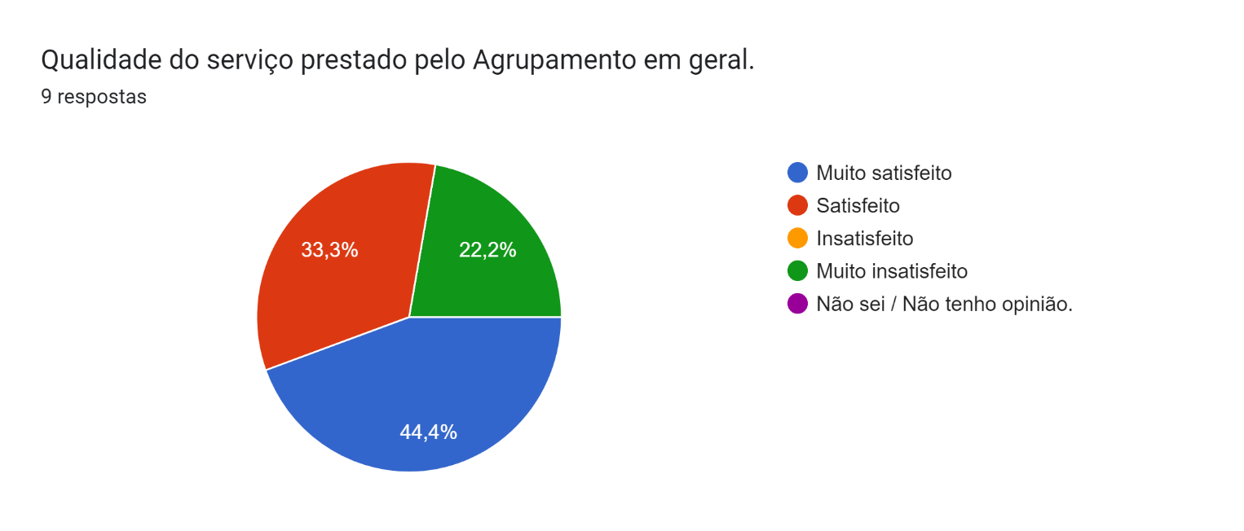
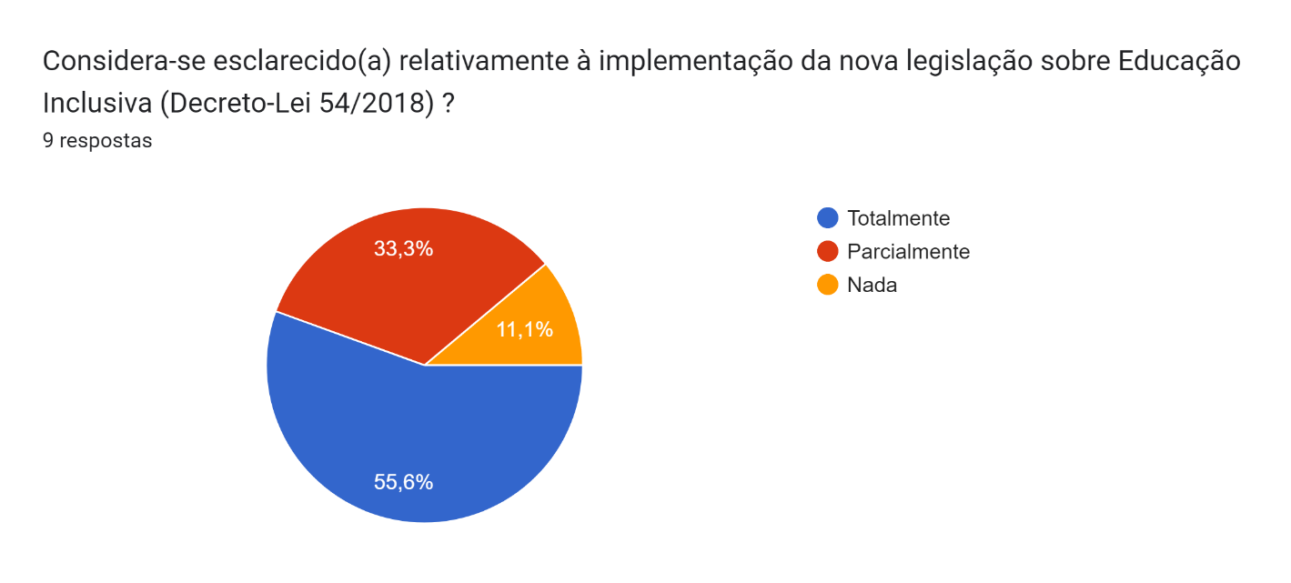

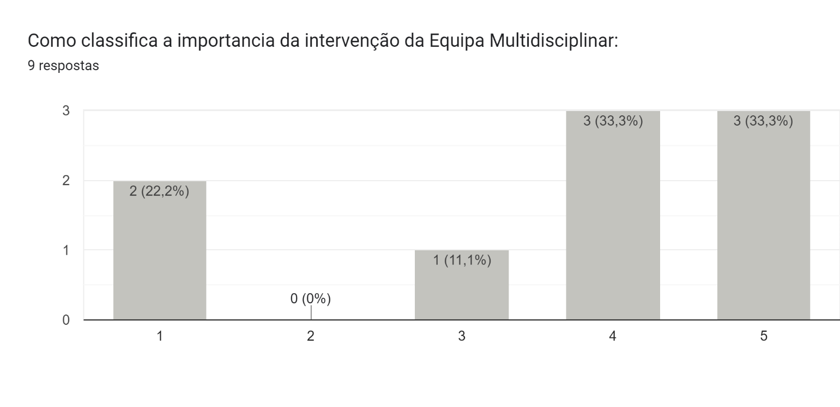

 | Nota: Este ano letivo obtivemos poucas respostas, pois existiram muitos email devolvidos que não existiam

